상품제안서
에코라이프 고급 야외 방습 방수매트(150*200) | 상품코드: F28863

 |  |  |  |  |  |  | 02-412-0044 | www.easy1.co.kr
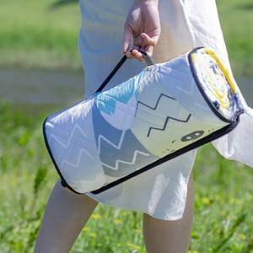

【상세/제작정보】 | 기본수량 미만 인쇄시 비용 추가. 스티커 제작및 부착 비용 별도 문의.

【인쇄/포장옵션】 | / 포장불가능

【공급단가】 | 수량 | 20~ | 100~ | 300~ | 500~ | 1,000~
*VAT별도 | 단가 | 31,800원 | 31,270원 | 30,470원 | 29,940원 | 29,150원

【상품 URL】 | https://dev.easy1.co.kr:443/src/goods_detail.php?gdno=28863

